关系图
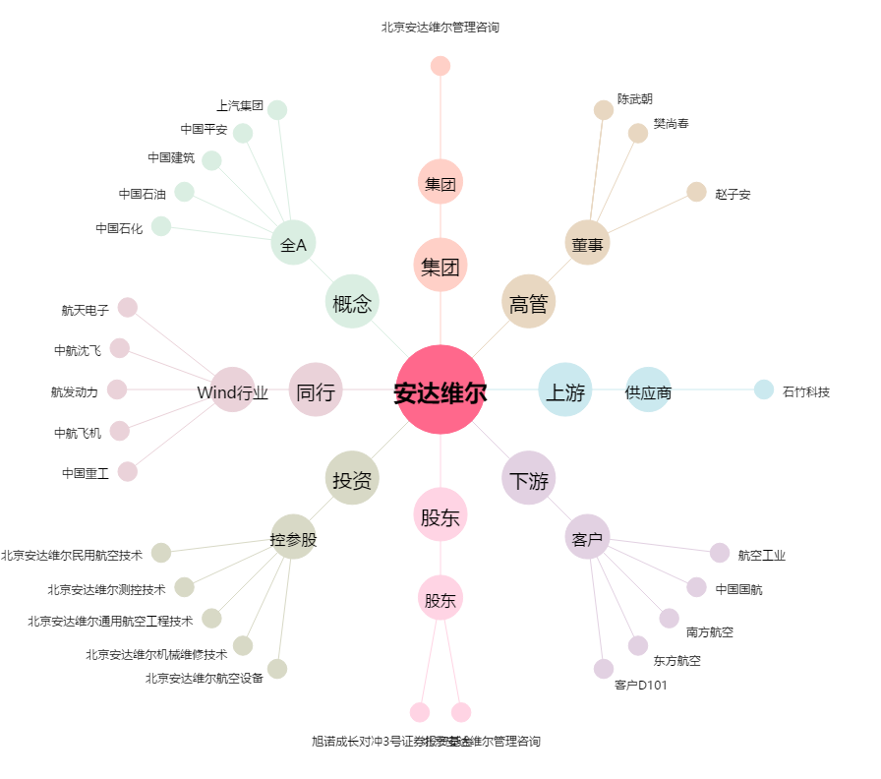
安达维尔[300719.SZ] - 关系概览图

